Лист1
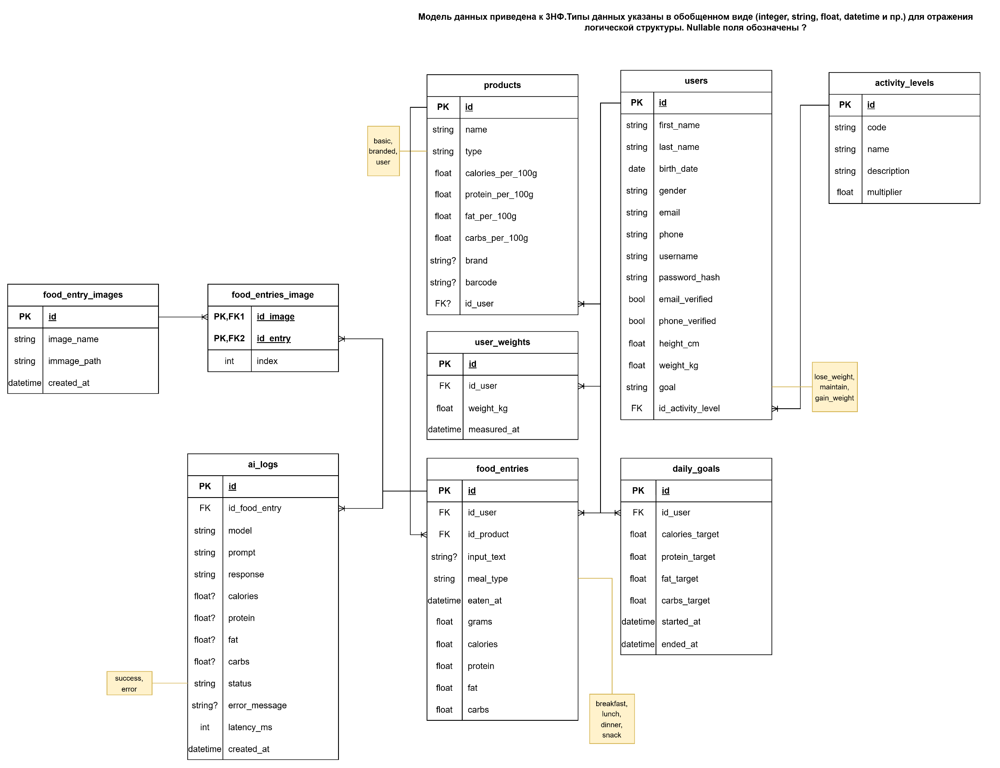
Блок | Вопросы | Что должно получиться
1. Продукт и сценарий | Какую одну главную задачу решает мой MVP? Кто мой пользователь? Какой один главный сценарий я хочу показать на защите?
2. Пользователи | Кто использует мой продукт? Есть ли разные роли? Чем отличаются гость, пользователь, админ или менеджер?
3. Frontend / интерфейс | Какие экраны или страницы есть в проекте? Что пользователь видит на каждом экране? Где он вводит данные, нажимает кнопки, получает результат?
4. Пользовательские действия | Что именно делает пользователь? Что он может ввести, выбрать, отправить, сохранить, удалить, отредактировать?
5. Результат для пользователя | Что должно произойти после каждого действия? Что пользователь увидит после нажатия кнопки или отправки формы?
6. Данные | Какие данные есть в моём приложении? Что именно нужно хранить? Какие поля есть у каждой сущности? | 1. users id — уникальный идентификатор пользователя first_name — имя пользователя last_name — фамилия пользователя birth_date — дата рождения gender — пол email — email пользователя phone — номер телефона username — логин password_hash — хэш пароля email_verified — подтвержден ли email phone_verified — подтвержден ли телефон height_cm — рост (в см) weight_kg — текущий вес (в кг) goal — цель (похудение / поддержание / набор) id_activity_level — ссылка на уровень активности 2. activity_levels id — уникальный идентификатор уровня активности code — код уровня активности name — название уровня description — описание уровня multiplier — коэффициент для расчёта калорий 3. daily_goals id — идентификатор записи id_user — ссылка на пользователя calories_target — целевое количество калорий protein_target — целевое количество белков fat_target — целевое количество жиров carbs_target — целевое количество углеводов started_at — дата начала действия цели ended_at — дата окончания действия цели 4. products id — уникальный идентификатор продукта name — название продукта type — тип продукта (базовый / брендовый / пользовательский) calories_per_100g — калории на 100 г protein_per_100g — белки на 100 г fat_per_100g — жиры на 100 г carbs_per_100g — углеводы на 100 г brand — бренд продукта barcode — штрихкод id_user — пользователь, добавивший продукт 5. food_entries id — идентификатор записи id_user — ссылка на пользователя id_product — ссылка на продукт input_text — текст, введённый пользователем meal_type — тип приёма пищи (завтрак, обед, ужин, перекус) eaten_at — дата и время приёма пищи grams — количество граммов calories — рассчитанные калории protein — рассчитанные белки fat — рассчитанные жиры carbs — рассчитанные углеводы 6. user_weights id — идентификатор записи id_user — ссылка на пользователя weight_kg — вес пользователя measured_at — дата измерения 7. food_entry_images id — идентификатор изображения image_name — имя
7. Сущности | Какие “объекты” есть в продукте? Это пользователи, заявки, записи, задачи, бронирования, ответы, комментарии? | User ActivityLevel DailyGoal Product FoodEntry UserWeight FoodEntryImage FoodEntriesImage AiLog
8. Хранение данных | Какие данные можно хранить локально, а какие должны храниться в базе? Что должно оставаться после перезагрузки страницы? | Постоянно хранится всё, что указано в п.6. Храним локально: токен авторизации; введённый, но ещё не сохранённый текст; временно загруженное изображение до отправки; фильтры; сортировку; состояние поиска; открытые вкладки; модальные окна; шаг текущего сценария
9. Backend / логика | Что система должна делать “внутри” после действия пользователя? Где происходит обработка данных? Где проверяются условия и правила? | Авторизация пользователя Валидация входных данных Обработка еды (продукт / текст / изображение через AI) Расчёт КБЖУ Сохранение данных в базе Получение данных пользователя (еда, цели, вес) Расчёт дневной статистики Обработка ошибок
10. API | Какие запросы нужны между интерфейсом и логикой? Что фронтенд должен отправить? Что backend должен вернуть обратно? | POST /food-entries Что отправляет frontend: id_product — выбранный продукт (если есть) input_text — текстовое описание еды (если используется AI) images — изображение еды (если используется AI) meal_type — тип приёма пищи (breakfast / lunch / dinner / snack) grams — количество граммов eaten_at — дата и время Что делает backend: проверяет, что пользователь авторизован проверяет корректность данных если передан id_product — получает КБЖУ продукта если передан input_text — отправляет текст в AI и получает КБЖУ если передано images — отправляет изображения в AI — получает распознанное блюдо и КБЖУ рассчитывает итоговые калории, белки, жиры и углеводы сохраняет запись в базе (food_entries) сохраняет результат AI (ai_logs) при использовании AI сохраняет изображения (если были) и связь в food_entry_images, food_entries_image Что возвращает backend: id — созданной записи meal_type grams calories protein fat carbs eaten_at
11. Проверки и правила | Какие ограничения есть? Что делать, если поле пустое? Кто может видеть или менять данные? Когда нужно показывать ошибку? | Базовые правила валидациПользователь видит только свои данные — свои приёмы пищи, цели, вес и добавленные продукты Пользователь не может видеть или изменять данные других пользователей — исключение: продукты, которыми поделились Пользователь может редактировать и удалять только свои записи — нельзя изменить чужую еду или профиль Пользователь может делиться своими продуктами — такие продукты становятся доступными другим пользователям Обязательные поля должны быть заполнены — нельзя сохранить запись, если не указаны ключевые данные Значения должны быть корректными — граммы, калории и КБЖУ не могут быть отрицательными Даты должны быть корректными — нельзя указать дату из будущего для еды или веса Если данные введены неверно — система показывает ошибку и не сохраняет запись Если данных недостаточно — пользователь должен дополнить ввод (например, при неудачном AI-распознавании)и и доступа
12. Авторизация | Нужен ли вход в систему? Что может делать гость, а что только зарегистрированный пользователь? Нужны ли приватные разделы?
13. Пользовательский поток | Как пользователь проходит путь от первого экрана до результата? Какие шаги он делает по порядку? Где может “сломаться” сценарий? | Word-файл
14. Ошибки и крайние случаи | Что будет, если нет интернета? Если пользователь не заполнил форму? Если данных ещё нет? Если AI не дал ответ? | Список типовых ошибок и fallback-сценариев
15. MVP-границы | Что обязательно должно работать в MVP? Что можно отложить? Без чего MVP уже нельзя показывать? | Нет интернета — пользователь видит сообщение об отсутствии соединения — действия не выполняются Пользователь не заполнил форму — система не даёт сохранить данные — показывает, какие поля нужно заполнить Введены некорректные данные — система показывает ошибку — данные не сохраняются Данных ещё нет — показывается пустое состояние (например, “добавьте первый приём пищи”) AI не дал ответ — пользователь получает уведомление — предлагается ввести данные вручную AI дал некорректный результат — пользователь может отредактировать КБЖУ перед сохранением Продукт не найден — пользователь может создать новый продукт вручную Ошибка при сохранении — система уведомляет пользователя — предлагается повторить действие Прерывание действия (например, закрыл страницу) — несохранённые данные теряются
16. Публикация | Где будет жить проект? Это локальный запуск, Replit, Vercel, хостинг? Что нужно, чтобы преподаватель или пользователь открыл MVP по ссылке? | Два docker-контейнера: под приложение и под БД. Настроено взаимодействие между ними внтури docker-сети. Есть доступ по публичному URL для любого пользователя

